Tổng quan
 | TÀI CHÍNH |  | NHÂN SỰ |  | KINH DOANH |  | ĐIỀU HÀNH |  | 6 tháng đầu năm
Tổng quan |  | Kết quả kinh doanh |  | Công nợ |  | Dòng tiền |  | Thuế | Chỉ số tài chính
KẾT QUẢ KINH DOANH |  |  |  |  | DÒNG TIỀN
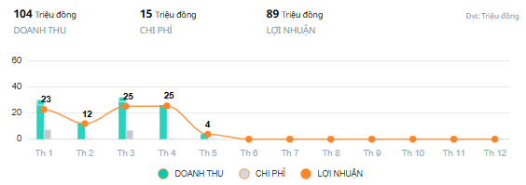
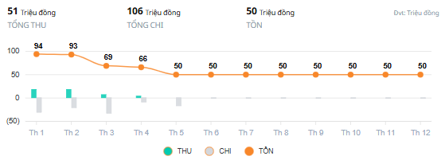

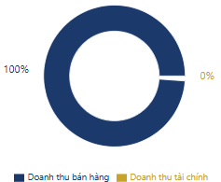
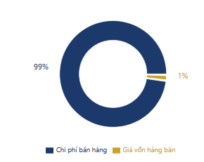
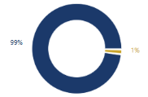
Tỷ trọng doanh thu |  | Tỷ trọng chi phí |  | Tỷ trọng lợi nhuận |  | Tỷ trong tiền thu |  | Tỷ trọng tiền chi
 |  |  |  | (Tỷ trọng lợi nhuận đến từ nhóm sản phẩm nào)

 |  |  |  | Sản phẩm A | Sản phẩm B | Thu từ bán hàng | Thu từ hoàn ứng | Chi tạm ứng | Chi tiền lương
CÔNG NỢ |  |  |  |  | CÂN ĐỐI TÀI CHÍNH
BIỀU ĐỒ 1 |  |  |  |  | TÀI SẢN |  | NGUỒN VỐN
Biều đồ đường line theo thời gian chọn |  |  |  |  | TÀI SẢN NGẮN HẠN |  | NỢ PHẢI TRẢ
Đường 1: Tổng nợ phải thu
Đường 2: Tổng nợ phải trả
Trục hoành: Thời gian
Trục tung : Mốc giá trị |  |  |  |  | TÀI SẢN DÀI HẠN |  | VỐN CHỦ SỞ HỮU
Các mốc thời gian đều có giá trị tiền |  |  |  |  |  |  | 90%
Mục đích so sánh nợ phải thu với nợ phải trả theo thời điểm

 |  |  |  |  | TỔNG GIÁ TRỊ

TÌNH HÌNH THỰC HIỆN NGHĨA VỤ CHÍNH SÁCH
TT | CHỈ TIÊU |  |  |  | Quý 1 | Quý 2 | Quý 3 | Quý 4 | Lũy kế
THUẾ TNDN
1 | Doanh thu thuần bán hàng |  |  |  |  |  |  |  | -
2 | Giá vốn hàng bán của hàng hóa dịch vụ |  |  |  |  |  |  |  | -
2026-01-02 | Chi phí bán hàng |  |  |  |  |  |  |  | -
2026-02-02 | Chi phí quản lý doanh nghiệp |  |  |  |  |  |  |  | -
2026-03-02 | Chi phí khác |  |  |  |  |  |  |  | -
3 | Tổng chi phí ghi nhận theo phát sinh |  |  |  | - | - | - | - | -
4 | Lợi nhuận kế toán trước thuế |  |  |  |  |  |  |  | -
5 | Các khoản chi phí không được trừ, vượt định mức |  |  |  |  |  |  |  | -
6 | Thu nhập tính thuế TNDN |  |  |  |  |  |  |  | -
7 | Chi phí thuế TNDN hiện hành phải nộp |  |  |  |  |  |  |  | -
8 | Lợi nhuận sau thuế |  |  |  |  |  |  |  | -
THUẾ GTGT
1 | Thuế GTGT còn được khấu trừ kỳ trước chuyển sang |  |  |  |  |  |  |  | -
2 | Thuế GTGT bán ra |  |  |  |  |  |  |  | -
3 | Thuế GTGT đã khấu trừ |  |  |  |  |  |  |  | -
4 | Thuế GTGT còn phải nộp |  |  |  | - | - | - | - | -
THUẾ TNCN
1 | Thuế TNCN phải nộp từ tiền lương, tiền công |  |  |  |  |  |  |  | -
BHXH
1 | Các khoản bảo hiểm phải nộp |  |  |  |  |  |  |  | -

Trang tính56
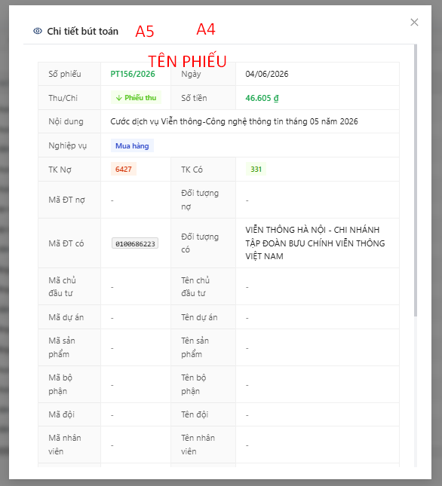
Tại vị trí xem bút toán hiển thị luôn chứng từ và lựa chọn giao diện xem và chọn in ngay tại giao diện phiếu
Không cần danh mục chứng từ trên hệ thống

Đối chiếu chứng từ
